Imágenes
Imágenes de ejemplo
Estándares de la imagen |   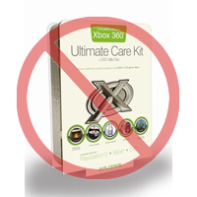       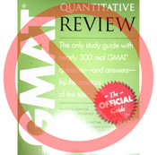  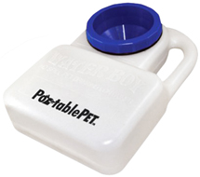 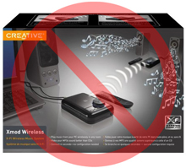 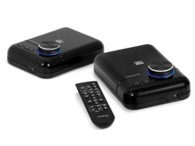 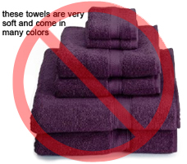 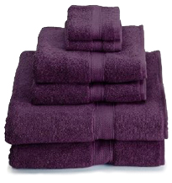 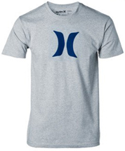    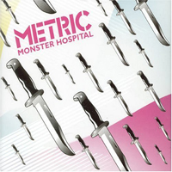 

Fondo de color blanco puro
Sin texto adicional
Cualquier producto en Amazon necesita constar de una imagen como mínimo. Escoge aquellas que sean claras, concisas y fáciles de reconocer. Las imágenes deben ser una fiel representación del producto, además de resultar atractivas y estar presentadas con información de calidad. Muestra únicamente el producto a la venta, incluyendo poco o ningún atrezo. No está permitido el uso de texto, logos o imágenes intercaladas. Siempre que sea posible, proporciona varias imágenes que muestren un ángulo y detalle del producto diferente en cada una de ellas. Recuerda que esta es tu oportunidad de mostrarle el producto al cliente, de modo que la calidad importa.
Amazon se reserva el derecho a rechazar cualquier imagen que no cumpla nuestros requisitos de la imagen.
Recuerda que es tu responsabilidad el asegurarte de que posees todos los derechos necesarios sobre las imágenes.

Imagen PRINCIPAL

Sin gráficos o ilustraciones
Sin imágenes intercaladas
Sin imágenes de baja calidad
*El fondo de la imagen PRINCIPAL debe ser de color blanco puro (dicho color se integra con los de las páginas de búsqueda y detalles del producto, los cuales tienen valores RGB 255,255,255).
*La imagen PRINCIPAL no debe ser una ilustración o gráfico; no debe contener accesorios que no se envíen con el producto, atrezo que pueda confundir al cliente, texto que no forme parte del producto, así como cualquier logo, marca de agua o imagen intercalada.
*El producto debe ocupar al menos el 85% de la superficie de la imagen.

Imágenes adicionales

Sin marcas de agua o logos
Producto fuera de su embalaje
Sin múltiples tipos de vista
* La imagen PRINCIPAL se ha de proporcionar junto con otras adicionales que muestren diferentes ángulos del producto, el producto en uso o aquellos detalles que no estén visibles en la imagen PRINCIPAL. En productos media, estas imágenes podrían corresponder a la contracubierta, páginas de muestra o capturas de pantalla. Puedes añadir hasta (8) imágenes.
*Se recomienda el uso de un fondo blanco, aunque no es obligatorio. Las imágenes adicionales no han de incluir logos o marcas de agua, y los atrezos o accesorios deben presentarse de un modo que no cause confusión al cliente.

Tamaño de la imagen

Las imágenes han de presentar al menos 1000 píxeles de alto o de ancho. De ese modo se podrá habilitar la función de zoom en la página web (está demostrado que el zoom aumenta el número de ventas). Nuestro sistema rechazará archivos que presenten dimensiones inferiores a 500 píxeles en su lado más largo.
Sin imágenes de relleno
Sin accesorios no incluidos
Prod no muy pequeño en marco
Producto cubre una gran superficie
Nombre y formato de la imagen

*Amazon acepta formatos de archivo JPEG (.jpg), TIFF (.tif) o GIF (.gif). Se prefieren los archivos JPEG ya que son de tamaño inferior y, por tanto, se pueden procesar y subir más rápidamente.
*Como sugerencia, puedes darle nombre al archivo de imagen en tu servidor web usando el SKU del producto como el nombre del archivo seguido por el tipo de vista o la variedad del código --PRINCIPAL, PT01-PT08 (imágenes adicionales), MUESTRA (normalmente un color de muestra usado en productos con más de una variante). Ejemplos: 8845013515.PRINCIPAL.jpg, 8845013515.PT01.jpg, 8845013515.MUESTRA.jpg

Subir un archivo de imagen

Una vez hayas dado nombre al archivo y lo hayas guardado en tu servidor web, introduce la URL del archivo de imagen en la celda correspondiente de la plantilla del producto.

Image Examples
Image Standards

Pure white background
No additional text
Every product on Amazon needs one or more product images. Choose images that are clear, straightforward, and easy to understand. They must accurately represent the product and be information-rich and attractively presented. Show only the product that is being offered for sale, with minimal or no propping. Text, logos, and inset images are not allowed. Whenever possible, provide several images, with each one showing different angles and details of the product. This is your opportunity to show your product to your customer, so quality matters.
We reserve the right to reject images that do not meet our image standards.
It is your responsibility to ensure that you have all necessary rights to the images you submit.

MAIN Images

No graphics/illustrations
No inset images
No poor quality images
*The background for a MAIN image must be pure white (pure white blends in with the Amazon search and item detail pages, which have RGB values of 255,255,255).
*A MAIN image must not be a graphic or illustration and must not contain accessories that are not being dispatched with the product, props that may confuse the customer, text that is not part of the product, or any logos, watermarks or inset images.
*The product must fill 85% or more of the image.

Additional Images

No watermark/logo
Product not within packaging
No multiple views
*MAIN images should be supplemented with additional images showing different sides of a product, the product in use, or details that are not visible in the MAIN image. For media products, this could include the back cover, sample pages, or screenshots. You can add up to eight (8) images.
*A white background is recommended, but not required. Additional images may not include logos or watermarks, and all props or accessories must be presented in a way that will not cause customer confusion.

Image Size

Images should be 1000 pixels or more in either height or width as this will enable the zoom function on the website (zoom has been proven to enhance sales). Files measuring less than 500 pixels on the longest side will be rejected by our system.
No placeholder images
No non-included items
Product not too small in frame
Naming and formatting

*Amazon accepts JPEG (.jpg), TIFF (.tif), or GIF (.gif) file formats (JPEG files are preferred as they are smaller in size and can therefore be processed and uploaded more quickly).
*A suggested way to name an image file is to save the image on your web server using the product SKU as the file name followed by the view type or variant code--MAIN, PT01-PT08 (additional images), SWCH (usually a colour swatch only used on products with more than one variation). Examples: 8845013515.MAIN.jpg, 8845013515.PT01.jpg, 8845013515.SWCH.jpg

Uploading your Image files

Once you have named the file and saved it to your web server, enter the URL of the image file in the appropriate cell of your product template.

